Proceso Productos
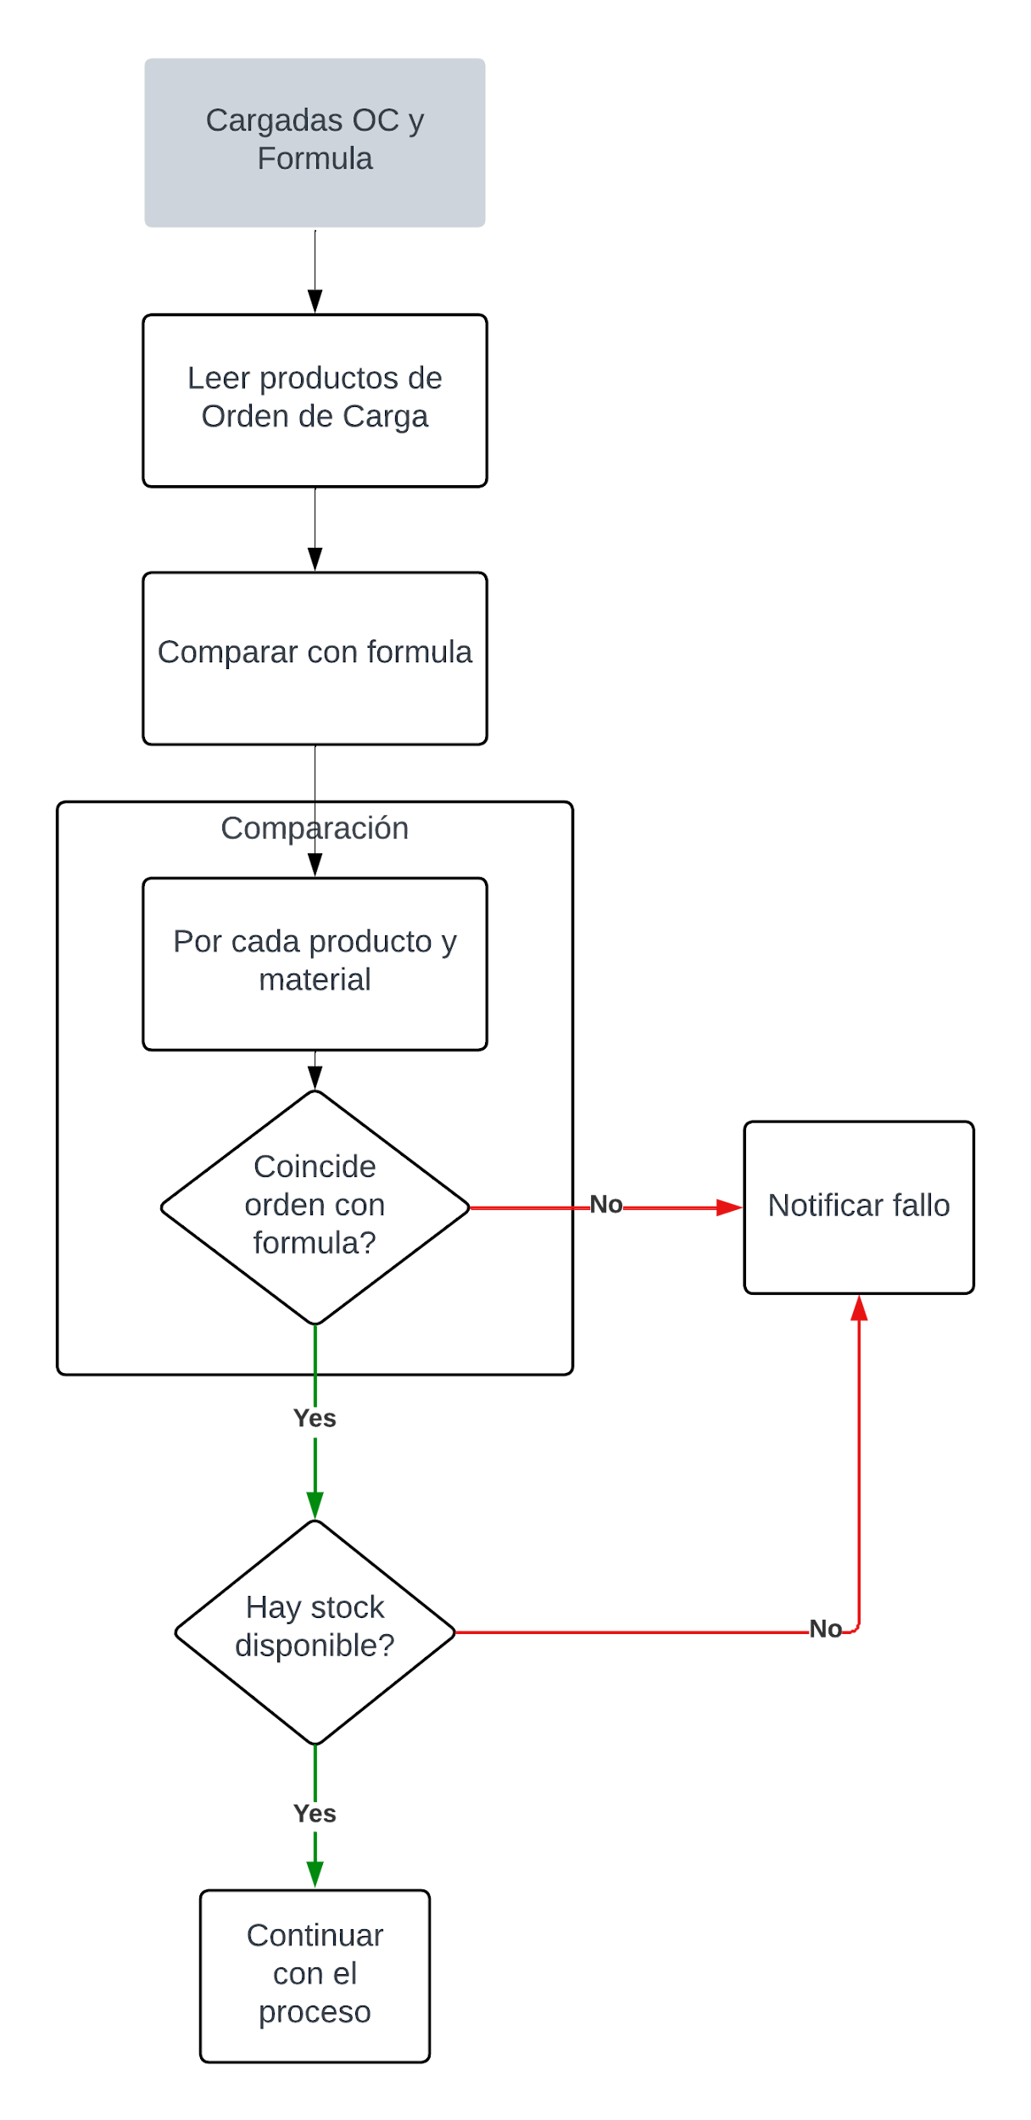
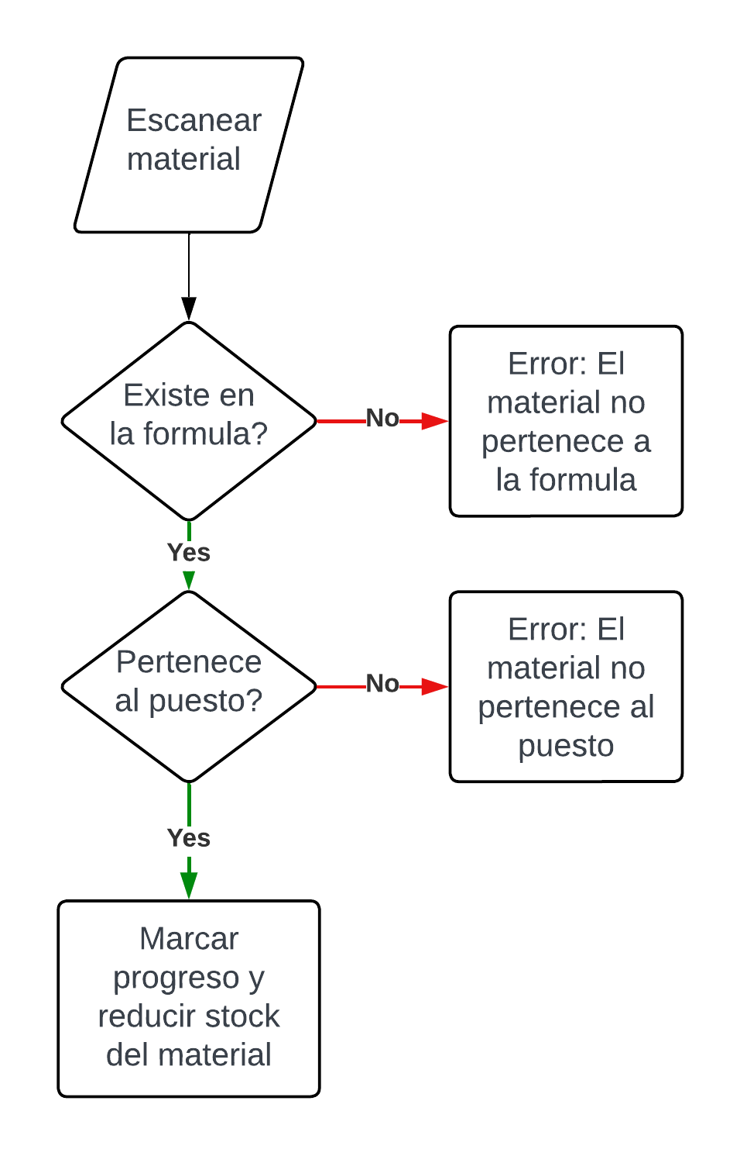
Carga y validacion de materiales (Inicio de producción)
 | Validación de material al ser escaneado en la linea
 |  |  | Interfaces de usuario categoria producto
 |  |  | Overlay error: Prooducto no coincide
 |  |  | Overlay error: Producto no tiene stock
 |  | Valor del codigo de barras | Lista de productos
 |  |  | Administrar tablas

 |  |  | cargar stock
 |  |  | controlar stock
 |  |  |  |  | El programa debe estar esperando el input
 |  |  |  |  | Quien lo pruebe no necesita iniciar sesion ni cargar la OP

 |  |  | 1-centralizar
 |  |  | 2-completar tablas

 |  |  |  | Tabla Producto
 |  |  |  | Cod_Producto (FK) (String)
 |  |  |  | ID_Tipo_Producto (PK) (Int)
 |  |  |  | Descripción (String)
 |  |  |  | Stock (Int)

 |  |  |  | Tabla Tipo_Producto
 |  |  |  | ID_Tipo_Producto (PK) (String)
 |  |  |  | Descripción (String)

